宠物装备
宠物装备详情
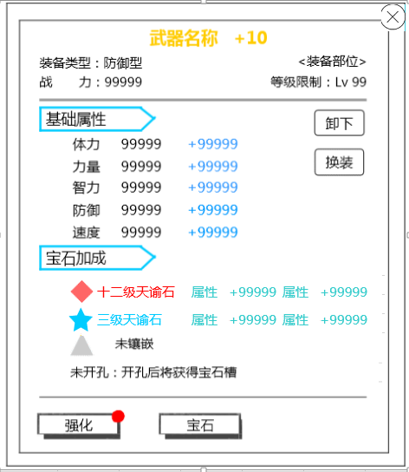
 |  |  | 中文 | 英文
 |  |  | 装备类型
 |  |  | 战力 | BP
 |  |  | 装备部位
 |  |  | 武器
 |  |  | 护腰
 |  |  | 护甲
 |  |  | 手镯
 |  |  | 戒指
 |  |  | 护身符
 |  |  | 等级限制
 |  |  | 基础属性
 |  |  | 体力 | HP
 |  |  | 力量
 |  |  | 智力
 |  |  | 防御 | DEF
 |  |  | 速度 | SPD
 |  |  | 宝石加成
 |  |  | 该品质装备不可镶嵌宝石
 |  |  | 未开孔：开孔后将获得宝石槽
 |  |  | 未镶嵌
 |  |  | 卸下
 |  |  | 换装
 |  |  | 打造
 |  |  | 镶嵌 | Embed

装备列表详情
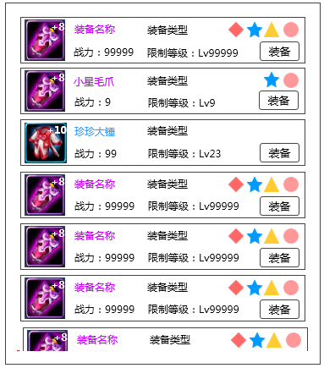

 |  |  | 中文 | 英文
 |  |  | 防御型
 |  |  | 物理型
 |  |  | 法术型
 |  |  | 支援型
 |  |  | 装备

装备强化、进阶界面
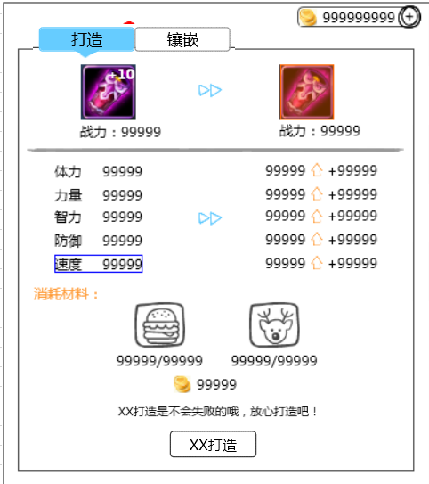
 |  |  | 中文 | 英文
 |  |  | 强化
 |  |  | 进阶
 |  |  | 消耗材料
 |  |  | 强化打造
 |  |  | 打造是有一定成功率的，打造失败将损失打造材料
 |  |  | 强化打造是不会失败的，放心打造吧
 |  |  | 恭喜，装备打造已满
 |  |  | 打造已达当前人物等级最强效果，快去升级吧！

装备宝石镶嵌
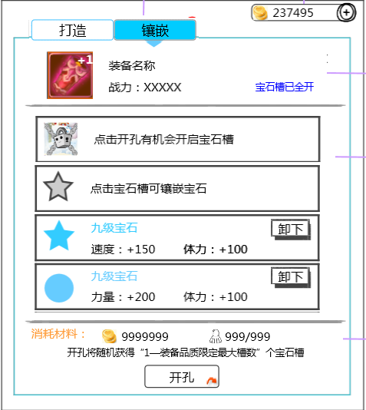
 |  |  | 中文 | 英文
 |  |  | 宝石槽已全开
 |  |  | 点击开孔有机会开启宝石槽
 |  |  | 点击宝石槽可镶嵌宝石
 |  |  | 请从右侧宝石列表选择镶嵌的宝石
 |  |  | 开孔将随机获得“1—装备品质限定最大槽数“
 |  |  | 开孔

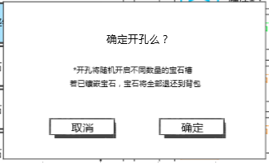
 |  |  | 中文 | 英文
 |  |  | 确定开孔么？
 |  |  | 开孔将随机开启不同数量的宝石槽
 |  |  | 若已镶嵌宝石，宝石将全部返还到背包
 |  |  | 取消 | Cancel
 |  |  | 确定 | OK

提示信息
 | 中文 | 英文
 | 恭喜，宠物经验+9999
 | 技能点数已满，快来升级技能吧
 | 需求道具不足
 | 战力上升/下降9999
 | 宠物锁定成功
 | 打造成功
 | 打造失败
 | 宠物解锁成功

商店
商店界面
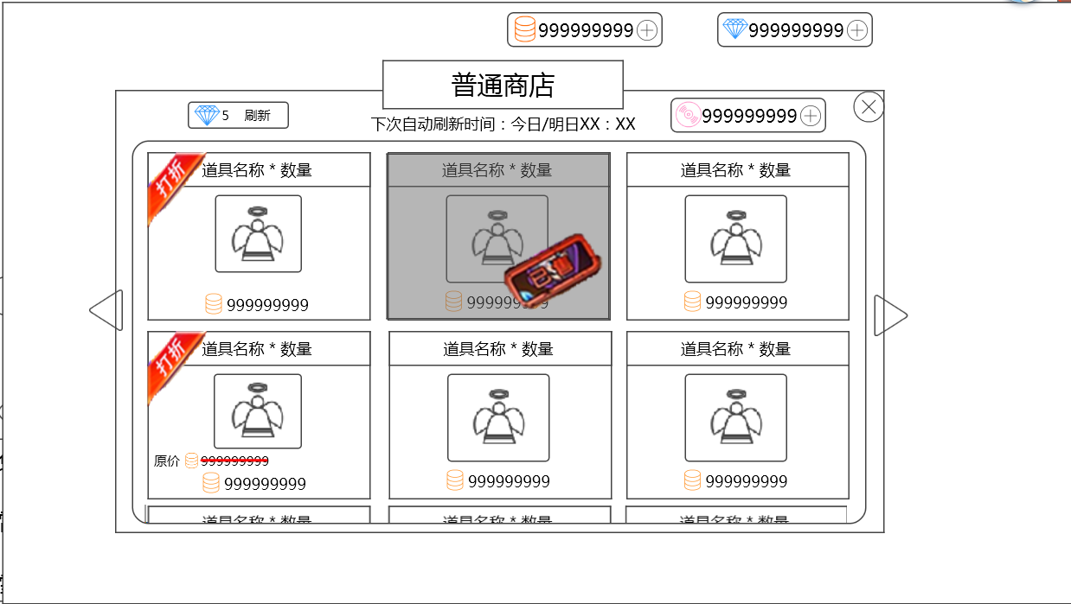
 |  |  | 中文 | 英文
 |  |  | 普通商店
 |  |  | 公会商店
 |  |  | 下次自动刷新时间：今日/明日XX：XX
 |  |  | 刷新
 |  |  | 打折
 |  |  | 已售
 |  |  | 原价

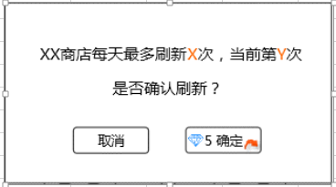
 |  |  | 中文 | 英文
 |  |  | XX商店每天最多刷新X次，当前第Y次
 |  |  | 是否确认刷新？

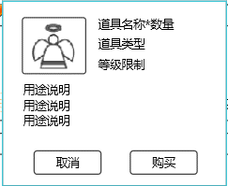
 |  |  | 中文 | 英文
 |  |  | 购买

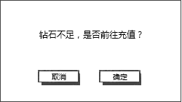
 |  |  | 中文 | 英文
 |  |  | 钻石不足，是否前往充值？

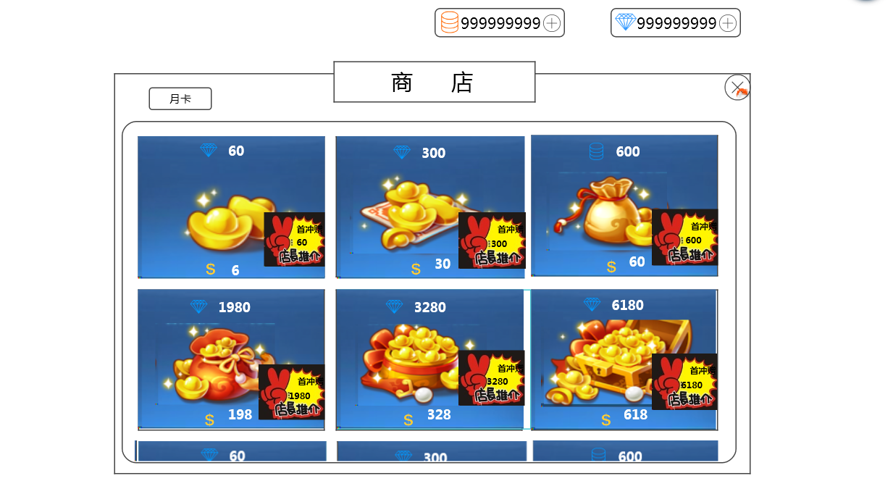
商城界面
 |  |  | 中文 | 英文
 |  |  | 商城
 |  |  | 月卡
 |  |  | 首充赠送XX钻石

月卡界面
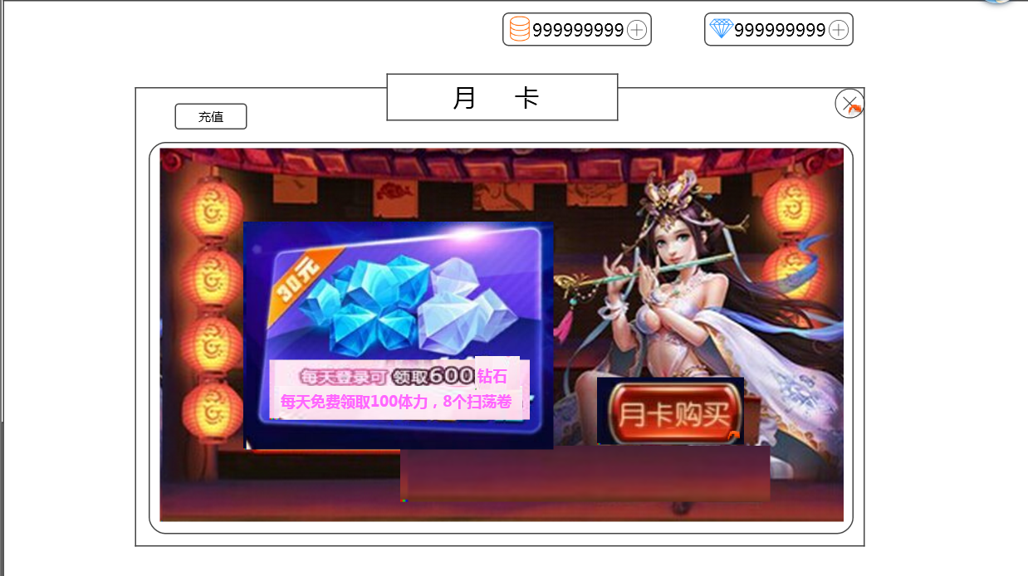
 |  |  | 中文 | 英文
 |  |  | 特权剩余时间：XX天
 |  |  | 月卡购买
 |  |  | 已购买
 |  |  | 确定购买30天月卡？
 |  |  | 充值

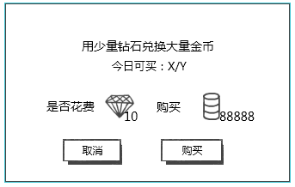
钻石换金币 |  |  | 中文 | 英文
 |  |  | 用少量钻石兑换大量金币
 |  |  | 今日可买：X/Y
 |  |  | 是否花费

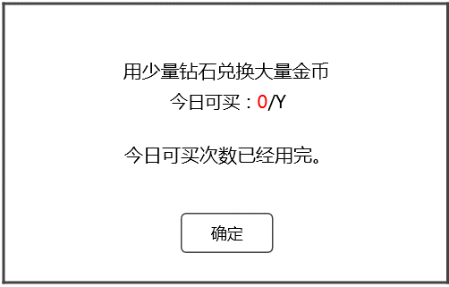
 |  |  | 中文 | 英文
 |  |  | 今日可买次数已经用完。

提示信息
 | 中文 | 英文
 | 成功购买XXX*数量（XXX为道具名称）
 | 购买成功
 | 货币不足，无法购买
 | 无法继续购买

IM
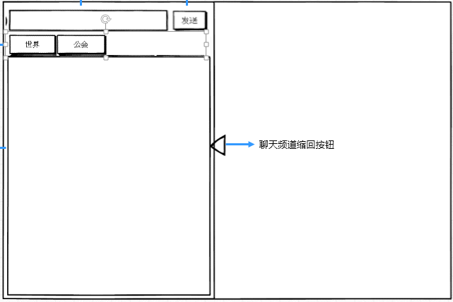
 |  |  | 中文 | 英文
 |  |  | 世界
 |  |  | 公会
 |  |  | 发送
 |  |  | 系统

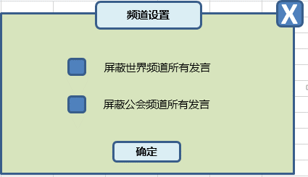
 |  |  | 中文 | 英文
 |  |  | 频道设置
 |  |  | 屏蔽世界频道所有发言
 |  |  | 屏蔽公会频道所有发言

提示信息
 | 中文 | 英文
 | 请您输入内容
 | 您发送过于频繁，请稍后再试
 | 您还没有公会
 | 您发送的内容含有非法信息，不能发送

